상품제안서
크리스탈 명패 GA9-316-1 | 상품코드: S18181

 |  |  |  |  |  |  | 02-713-8555 | www.synergygift.co.kr
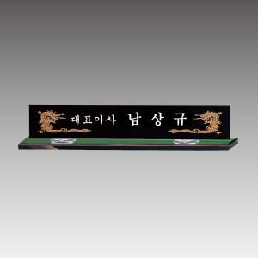

【상세/제작정보】 | 낱개주문 및 소량 주문 가능합니다. 콜센터로 문의주세요.

【인쇄/포장옵션】 | 풀칼라 / 별도문의

【공급단가】 | 수량 | 3~ | 30~ | 50~ | 100~ | 500~
*VAT별도 | 단가 | 162,000원 | 156,000원 | 150,000원 | 144,000원 | 140,400원

【상품 URL】 | https://www.synergygift.co.kr:443/src/goods_detail.php?gdno=10164

